文档封面
内控

财务表单模板集

000-FM-T020
V3.1

 | 武汉XXX技术有限责任公司

 |  | 模板编号： | 000-BM-T006 V3.1【内控/WK1】

票据粘贴单
票 据 粘 贴 单
 | 发票类型
注意事项：
1、请将票据分类、序时、清洁、整齐地粘贴在票据粘贴单上，不要折叠，不要超出粘贴单虚线；
2、差旅费发票请按：长途交通费费、市内交通费、住宿费粘贴；
3、必须填写“发票类型”、“发票张数”、“发票金额”“报账金额”栏；
4、收据、白条不得报销；
5、粘贴单不得用铅笔、圆珠笔填写，所有金额不得涂改；
6、所有票据都需用胶水粘贴，不得用钉书机装订；
7、专项费用需要单独粘贴报销单；
8、请使用专用的粘贴纸，不要使用有业务文档资料方面的粘贴纸，注意信息安全问题。
票据粘贴区
 | 发票张数

 | 发票金额

 | 报账金额

 | 发票类型

票据粘贴区
 | 发票张数

 | 发票金额

 | 报账金额

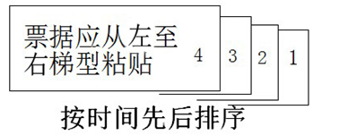 | 发票类型

 | 发票张数
票据粘贴区
 | 发票金额

 | 报账金额

报账人/申请人：

